パンフあたま
第 32 回

岐阜県小学生バドミントン大会(単の部)

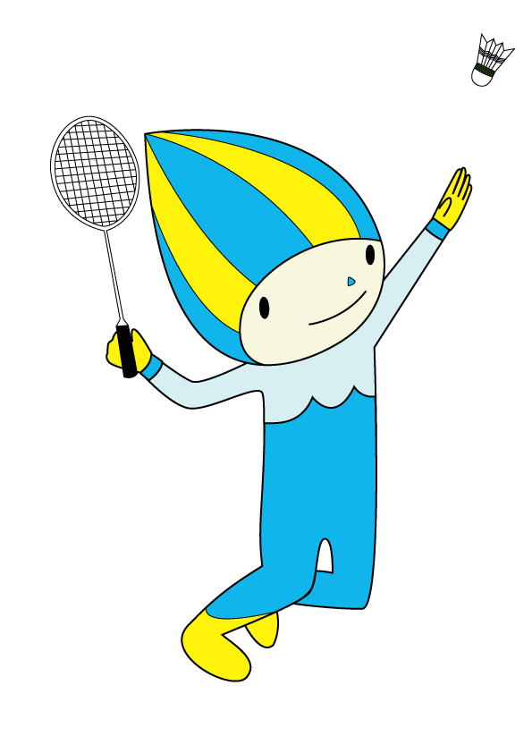





期 日 | 令和 ７年 ２月 ２２日（土）
 | 令和 ７年 ２月 ２３日（日）

場 所 | 池田町総合体育館

主 催 | 岐阜県小学生バドミントン連盟

後 援 | 池田町教育委員会

協 賛 |  | ヨネックス株式会社

選手の動線について
 | 選手の動線について
 | 今大会は試合前の選手の招集場所をアリーナ2階席【入って右手】に設けます。

① | 招集がかかります
➁ | 招集係の指示で東階段を下りて選手待機場所に移動します。
➂ | 選手待機場所で審判さんと合流します。審判さん帯同で、コート後ろに移動します。
④ | 試合後は本部席横を通りロビーに抜けた後、観覧席にお戻りください。

③ここで審判と合流し、コート後ろに移動します

